バンド紹介1日目

出演バンド1日目
 | 緑のアジサイ | Vo. るい | Gt. しゅじろう | Ba. こうせい | Dr. とわ
 | Oldpal | Gt.Vo.Ba.木村晴 | Gt.Vo.Ba.林大心 | Dr.谷口彩葉
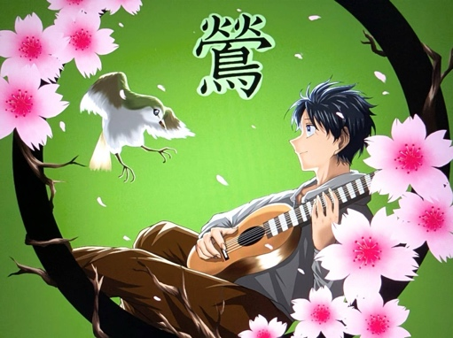 | 鶯 | Vo.kai | Gt.いだち | Gt.Dr.shamon | Ba.ヒコーキ | key.Dr.Per.ちじ | Tp.Negi | Dr.ちぢ
 | blast! | Vo. Will Bradburn | Gt. Taku Patrick | Ba. El. Carl=Hans・R | Dr. Tom・H・Bergman
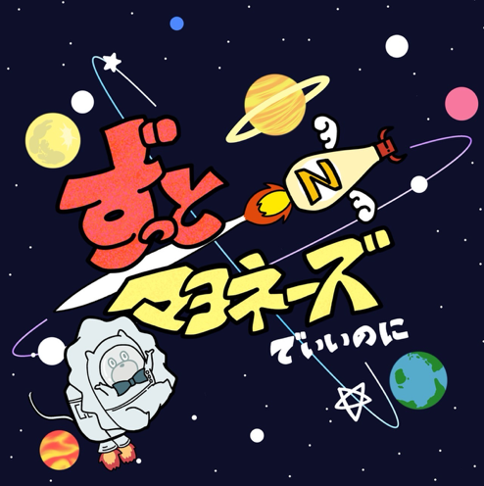 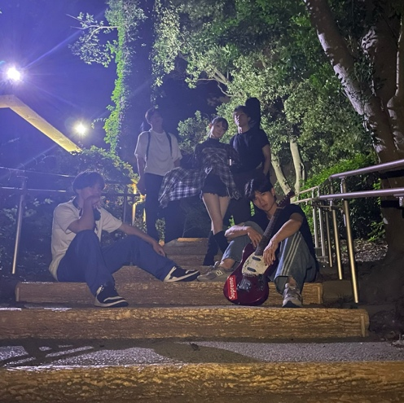 | ずっとマヨネーズでいいのに。 | Vo.みゆう | Gt.けんすけ | Ba.かえで | Key.うな | Dr.みゆ

 | feedback | Vo./Gt.なつき | Gt./Cho. かいじ | Ba.そうすけ | Key.ばなな | Dr. こうめい
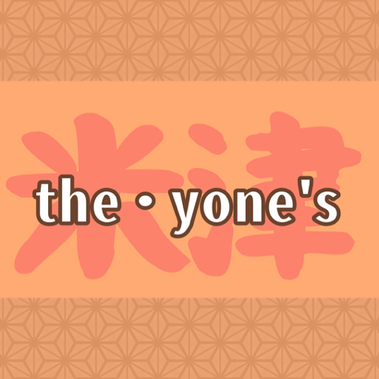
 | BIANCA FACTORY | Gt.Vo.こーよー | Ba.もっさん | Gt.よっぴー | Dr.こーせー
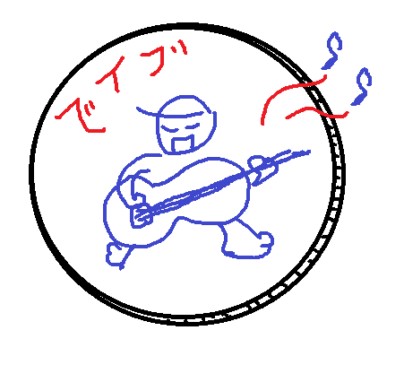
 | the･yone’s | Ba.Vo.タヂ | Gt.マサ | Dr.ナギ
 | ベイブ | AG.Vo.koeikun

 | 吹ディオ部 | Vo.吉村なぎ | Gt.河尻佳樹 | Fl.梅光莉帆 | B.Sax.折田恵都 | Trp.森村奏太 | Trb.道永乙葉 | Ba.森崎哲也 先生 | Dr.土井瑛仁

 | The Humble Cats | Vo. にしゆう | Gt. かつや | Gt.けんすけ | Ba.Cho.うな | Dr.おとは
 | Xe-キセノン- | Gt.Vo.ちゃんなぎ | Gt.ノリけん | Key.すー | Ba.アルム | Dr.うな

バンド紹介2日目
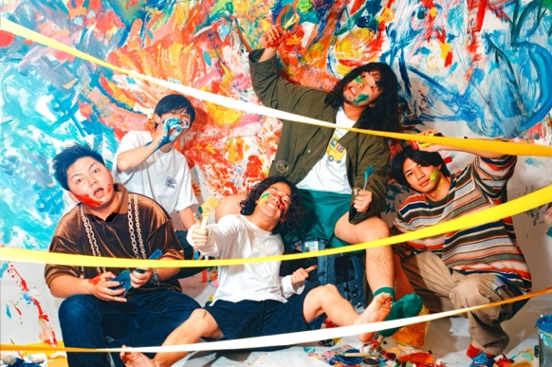
 | LAWCKS | Vo.こなみ | Gt.Shamon | Gt.あやの | Ba.Ry | Key.えま | Dr.でゅおりんご
 | テノナル | Vo. 小路 龍之介 | Gt. 和田 凌駕 | Gt. 河本 匠海 | Ba. 切端 一 | Dr. 李沛霓
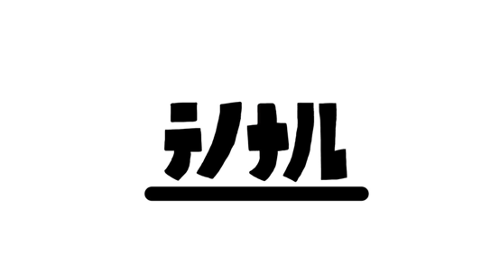  | 06 Limited Sazabys | Ba.Vo.YU-NA | Gt.Cho.MASAKAZ | Gt.Cho.KEN | Dr.RYOUHEI
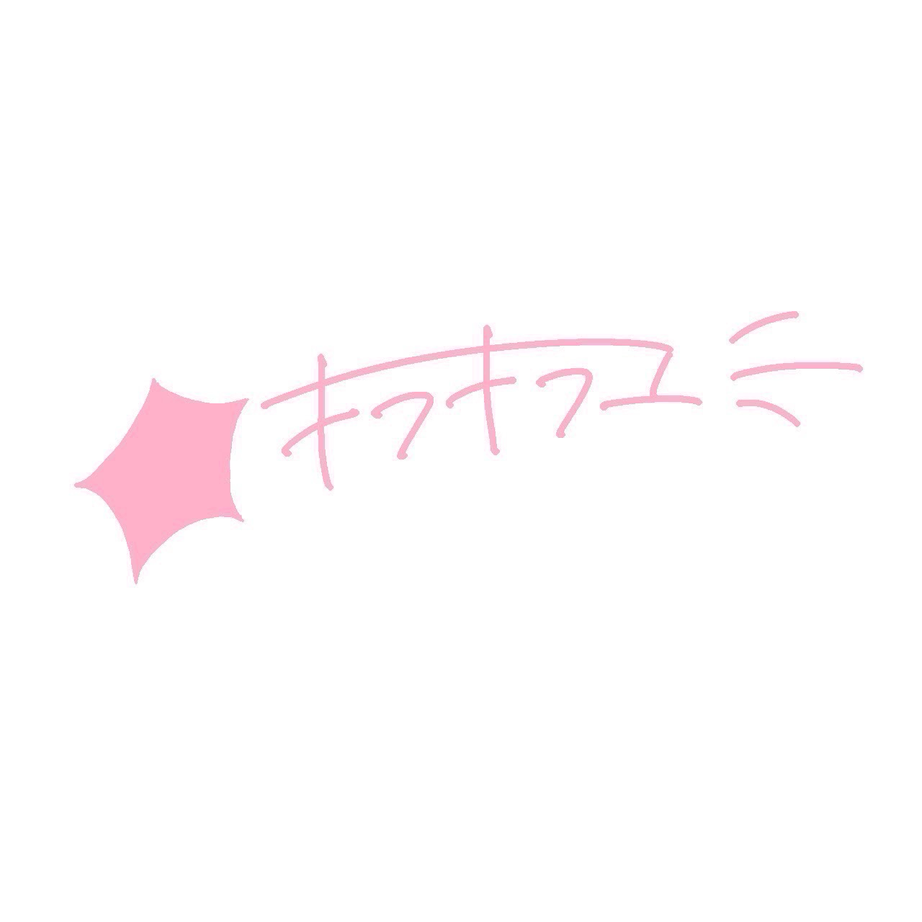 | キラキラユー | Gt.Vo.ｺｯﾃｨｵﾝ | Gt.ろみ | Dr.るみ | Ba.しおね
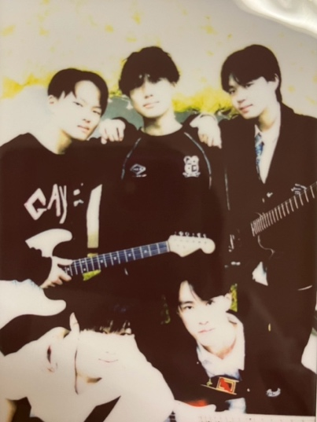 | Go with the flow | Vo. 吉谷優翔 | Gt.松本旭日 | Gt.吉冨琥之祐 | Ba.岩本拓磨 | Dr.西田裕也
 | Molecule | Gt.Vo.ひなた | Gt.あみ | Ba.ひなの | Key.Vo.みき | Dr.ゆな
 | My Hair is Perfect | Gt.vo しいきよしみ | Ba.Vo あみ | Dr.Cinderella
 | As usual | Gt. Vo.まひろ | にょっす🐮✋りんと | Ba.ちら | Dr.たいち
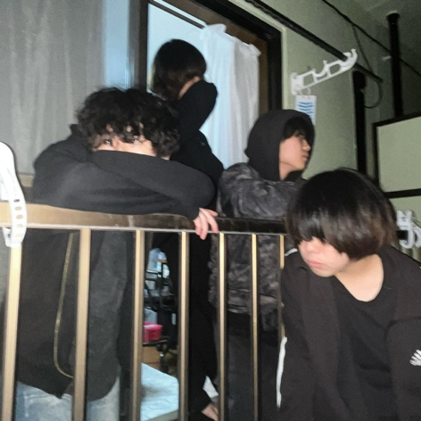 | ワンルーム | Gt./Vo. 西田裕也 | Dr./Cho. 巻詩詠梨
 | コピシカ | Gt.よしき | Gt.m_buna | Dr.こうせい | Vo.あみ | Key.なぎ | Ba.ののか
 | わたしたち | Vo.じん | Gt.Cho.こーよー | Gt.よしき | Ba.しゅん | Dr.Cho.こうせい

